Накладная-№3
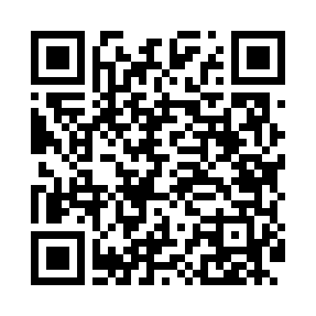
Номер товарно-транспортной накладной: |  |  | Торговый представитель: Kamol aka
Поставщик: Toshkent falcon fly 2 |  |  | Телефон торгового представителя: +998979626299
Дата отгрузки: 23.11.2025 |  |  | Контрагент: Dona zakass
Дата консигнации: |  |  | Адрес:
Доставщик: |  |  | Телефон:
Телефон доставщика:
Время заказа: 23.11.2025 13:37:28
№ | Штрих-код | Название товаров (работ,услуг) | Количество | Количество в кейсе | Цена | Сумма
 |  |  | 3 |  |  | 228
1 | 6920240231009 | Коврики напольные для ванной комнаты 0.9*15M XP-23-100 | 1 | 1 коробка | 70 | 70
2 | 4512146235945 | Коврики напольные для ванной комнаты 0.9*15M XP-23-99 | 2 | 2 коробка | 79 | 158
Итого: 228$|->UZS: 2,850,000.00

